Cartes
Retour au sommaire
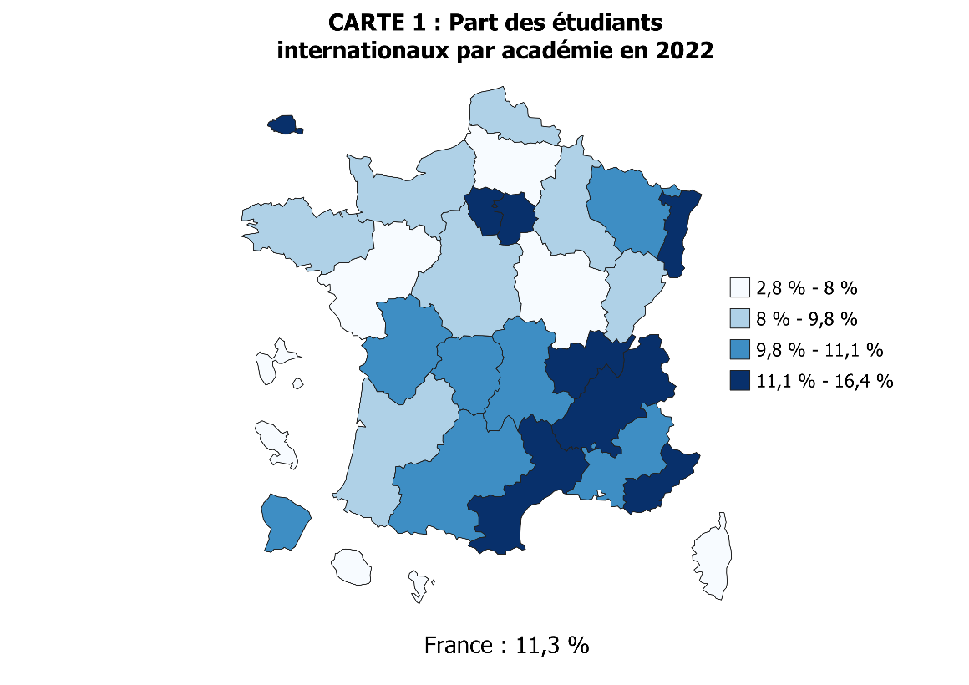
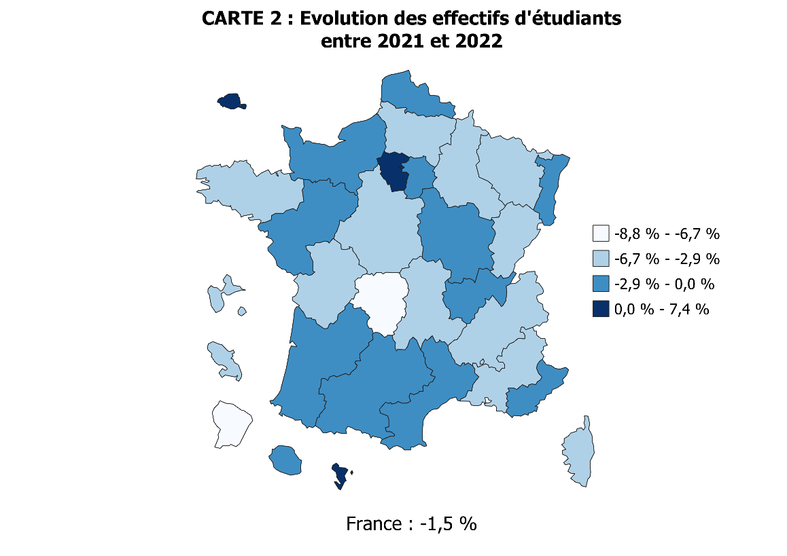

 |  | Code | Académie | Part STS (scolaires & apprentis) | Part du privé | Evolution des effectifs d'étudiants entre 2022 et 2023 | Part des étudiants internationaux (hors STS en apprentissage)
 |  | 02 | Aix-marseille | 15.7 | 21.3 | -3.1 | 10.2
 |  | 20 | Amiens | 19.1 | 18.1 | -3.7 | 7.5
 |  | 03 | Besancon | 18.4 | 10.4 | -3.0 | 9.2
 |  | 04 | Bordeaux | 14.0 | 29.3 | -2.1 | 9.6
 |  | 06 | Clermont-Ferrand | 15.2 | 13.7 | -3.2 | 10.2
 |  | 27 | Corse | 15.0 | 6.0 | -5.3 | 4.2
 |  | 24 | Créteil | 12.8 | 20.9 | -1.5 | 11.4
 |  | 07 | Dijon | 17.3 | 17.2 | -2.0 | 7.9
 |  | 08 | Grenoble | 17.3 | 20.3 | -3.0 | 12.7
 |  | 32 | Guadeloupe | 31.1 | 14.7 | -4.5 | 3.1
 |  | 33 | Guyane | 22.5 | 15.0 | -8.8 | 9.9
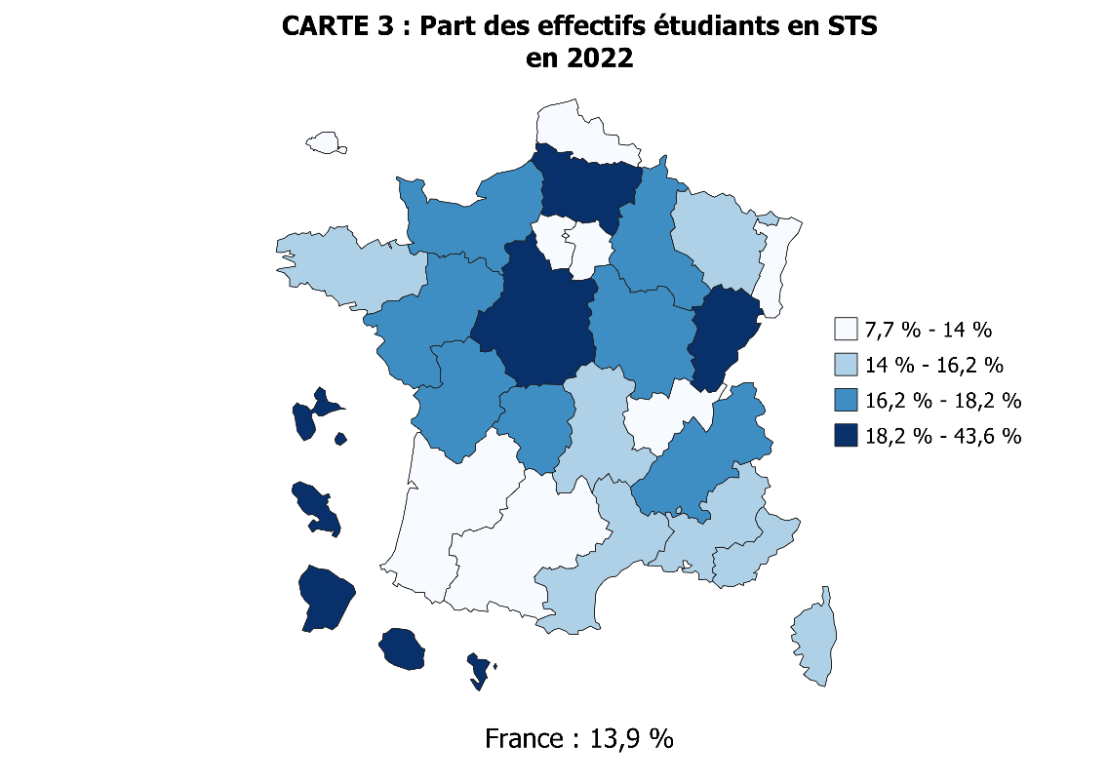
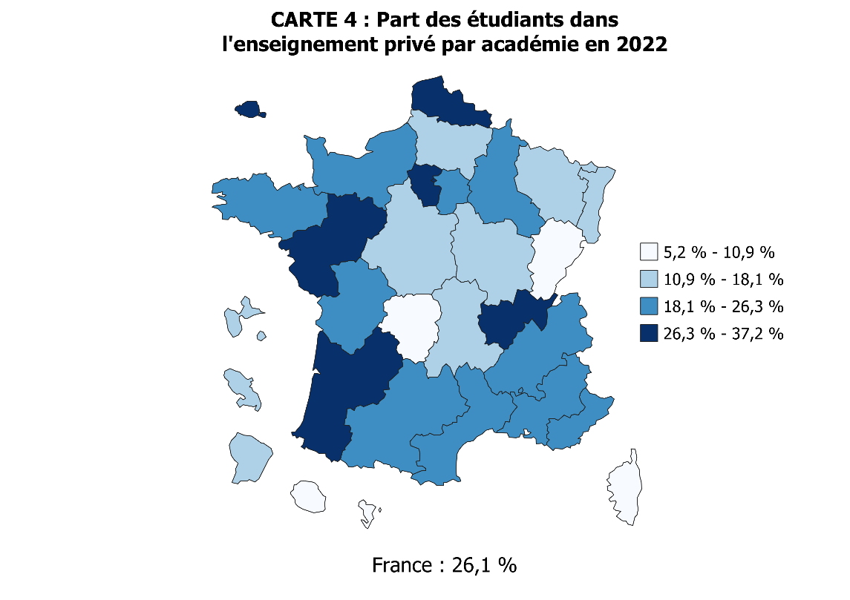
 |  | 28 | La Réunion | 20.3 | 10.8 | -1.2 | 2.8
 |  | 09 | Lille | 13.5 | 30.8 | -1.8 | 9.4
 |  | 22 | Limoges | 17.1 | 10.9 | -6.7 | 9.8
 |  | 10 | Lyon | 10.2 | 34.5 | -0.5 | 11.1
 |  | 31 | Martinique | 31.5 | 15.2 | -5.0 | 6.9
 |  | 43 | Mayotte | 43.6 | 5.2 | 7.4 | 6.9
 |  | 11 | Montpellier | 14.1 | 20.4 | -1.9 | 11.8
 |  | 12 | Nancy-Metz | 15.1 | 14.6 | -4.1 | 10.4
 |  | 17 | Nantes | 17.7 | 37.2 | -1.1 | 7.8
 |  | 23 | Nice | 16.0 | 26.3 | -1.8 | 12.7
 |  | 70 | Normandie | 16.4 | 23.0 | -1.2 | 9.5
 |  | 18 | Orléans-Tours | 19.8 | 17.4 | -4.1 | 8.2
 |  | 01 | Paris | 7.7 | 36.1 | 0.1 | 16.4
 |  | 13 | Poitiers | 17.0 | 20.9 | -3.6 | 9.8
 |  | 19 | Reims | 16.8 | 22.3 | -3.8 | 9.7
 |  | 14 | Rennes | 15.0 | 24.8 | -2.9 | 9.5
 |  | 15 | Strasbourg | 12.6 | 12.3 | -1.4 | 14.8
 |  | 16 | Toulouse | 12.7 | 22.2 | -1.0 | 11.0
 |  | 25 | Versailles | 12.5 | 32.9 | 2.9 | 13.3
 |  |  | Total | 13.9 | 26.1 | -1.5 | 11.3
 | NB : Le territoire en haut à gauche correspond au zoom sur l'académie de Paris

Graphique 1
Graphique 1 - Évolution des effectifs de l'enseignement supérieur et de l'université (en milliers)
hors inscriptions simultanées Licence-CPGE
Retour au sommaire
 | 2011-12 | 2012-13 | 2013-14 | 2014-15 | 2015-16 | 2016-17 | 2017-18 | 2018-19 | 2019-20 | 2020-21 | 2021-22 | 2022-23
Université (1) | 1429.7 | 1443.3 | 1479.3 | 1509.6 | 1552.2 | 1568.9 | 1584.8 | 1614.9 | 1635.4 | 1650.0 | 1656.9 | 1597.7
Universités hors IUT | 1314.7 | 1328.6 | 1363.6 | 1393.2 | 1436.1 | 1452.3 | 1468.1 | 1495.2 | 1514.8 | 1529.0 | 1541.9 | 1490.4
Total enseignement supérieur | 2385.1 | 2421.6 | 2472.8 | 2507.8 | 2569.9 | 2617.3 | 2689.8 | 2754.6 | 2807.0 | 2895.5 | 2979.2 | 2935.3
►Champ : France.
Source : SIES-MESR / Système d'information SISE, enquêtes menées par le SIES sur les écoles d'ingénieurs, les établissements d'enseignement supérieur non rattachés aux universités, données sur les STS et CPGE collectées par la DEPP, enquête SIFA, enquêtes spécifiques aux ministères chargés de l’Agriculture, de la Santé, des Affaires sociales et de la Culture.
Graphique 1 - Évolution des effectifs de l'enseignement supérieur et de l'université (en milliers)

►Champ : France.
Source : MESR-SIES / Système d'information SISE, enquêtes menées par le SIES sur les écoles d'ingénieurs, les établissements d'enseignement supérieur non rattachés aux universités, données sur les STS et CPGE collectées par la DEPP, enquête SIFA, enquêtes spécifiques aux ministères chargés de l’Agriculture, de la Santé, des Affaires sociales et de la Culture.

Graphique 2
Graphique 2 - Évolution des effectifs de l'enseignement supérieur, détail des disciplines (en milliers)
hors inscriptions simultanées Licence-CPGE
Retour au sommaire
 | 2011-12 | 2012-13 | 2013-14 | 2014-15 | 2015-16 | 2016-17 | 2017-18 | 2018-19 | 2019-20 | 2020-21 | 2021-22 | 2022-23
IUT | 115.0 | 114.7 | 115.8 | 116.4 | 116.2 | 116.6 | 116.8 | 119.7 | 120.6 | 120.9 | 115.1 | 107.3
Formations d'ingénieurs (yc en partenariat) | 130.4 | 134.3 | 137.3 | 141.5 | 146.4 | 152.5 | 158.8 | 164.2 | 167.5 | 171.9 | 175.7 | 177.6
STS et assimilés (scolaires) | 246.0 | 253.7 | 255.0 | 255.3 | 256.1 | 257.2 | 256.6 | 262.6 | 262.5 | 267.4 | 252.0 | 227.8
STS et assimilés (apprentis) | 55.1 | 61.8 | 60.8 | 58.6 | 60.1 | 62.8 | 67.4 | 72.6 | 79.2 | 109.5 | 156.8 | 178.9
CPGE | 80.4 | 82.2 | 83.4 | 84.0 | 85.9 | 86.5 | 86.5 | 85.1 | 85.1 | 84.9 | 83.4 | 81.2
Ecoles de commerce, gestion et comptabilité (hors STS) | 126.7 | 131.0 | 134.2 | 134.3 | 136.2 | 152.1 | 174.1 | 187.4 | 199.2 | 219.3 | 239.1 | 244.9
Ecoles paramédicales et sociales (1) | 140.6 | 132.9 | 135.1 | 135.4 | 135.2 | 135.1 | 134.8 | 138.6 | 140.6 | 142.0 | 152.3 | 152.4
Autre Formations (hors université) | 200.7 | 207.5 | 213.4 | 215.5 | 226.2 | 232.0 | 256.8 | 260.1 | 269.2 | 281.6 | 294.4 | 306.5
(1) Données provisoires en 2022-2023 pour les formations paramédicales et sociales (reconduction des données 2021-2022 pour les enquêtes 'santé' et 'social').
►Champ : France.
Source : MESR-SIES / Système d'information SISE, enquêtes menées par le SIES sur les écoles d'ingénieurs, les établissements d'enseignement supérieur non rattachés aux universités, données sur les STS et CPGE collectées par la DEPP, enquête SIFA, enquêtes spécifiques aux ministères chargés de l’Agriculture, de la Santé, des Affaires sociales et de la Culture.

Graphique 2 - Evolution des effectifs de l'enseignement supérieur, détail des disciplines (en milliers)
hors inscriptions simultanées Licence-CPGE

►Champ : France.
Source : MESR-SIES / Système d'information SISE, enquêtes menées par le SIES sur les écoles d'ingénieurs, les établissements d'enseignement supérieur non rattachés aux universités, données sur les STS et CPGE collectées par la DEPP, enquête SIFA, enquêtes spécifiques aux ministères chargés de l’Agriculture, de la Santé, des Affaires sociales et de la Culture.

Graphique 3
Graphique 3 - Évolution des effectifs d'inscrits dans l'enseignement supérieur, selon le secteur et la tutelle depuis 2010
hors inscriptions simultanées Licence-CPGE
Retour au sommaire

 | Public MESR (1) | Public hors MESR (1) | Privé | Public | Ensemble
2010-11 | 1,748,291 | 154,001 | 446,912 | 1,902,292 | 2,349,204
2011-12 | 1,766,329 | 157,492 | 461,230 | 1,923,821 | 2,385,051
2012-13 | 1,788,027 | 162,154 | 471,392 | 1,950,181 | 2,421,573
2013-14 | 1,826,788 | 158,347 | 485,520 | 1,985,135 | 2,470,655
2014-15 | 1,860,790 | 168,863 | 478,150 | 2,029,653 | 2,507,803
2015-16 | 1,909,524 | 168,577 | 491,795 | 2,078,101 | 2,569,896
2016-17 | 1,935,300 | 165,475 | 516,541 | 2,100,775 | 2,617,316
2017-18 | 1,952,307 | 171,785 | 565,717 | 2,124,092 | 2,689,809
2018-19 | 1,989,392 | 175,056 | 590,138 | 2,164,448 | 2,754,586
2019-20 | 2,011,601 | 178,156 | 617,245 | 2,189,757 | 2,807,002
2020-21 | 2040945 | 184445 | 670104 | 2225390 | 2895494
2021-22 | 2044709 | 192381 | 742073 | 2237090 | 2979163
2022-23 | 1976877 | 191546 | 766874 | 2168423 | 2935297
►Champ : France.
Source : MESR-SIES / Système d'information SISE, enquêtes menées par le SIES sur les écoles d'ingénieurs, les établissements d'enseignement supérieur non rattachés aux universités, données sur les STS et CPGE collectées par la DEPP, enquête SIFA, enquêtes spécifiques aux ministères chargés de l’Agriculture, de la Santé, des Affaires sociales et de la Culture.

Graphique 3 : Évolution des effectifs d'inscrits dans l'enseignement supérieur, selon le secteur et la tutelle depuis 2010
hors inscriptions simultanées Licence-CPGE

1. MESR : Ministère de l'enseignement supérieur et de la recherche.
Note : à partir de 2016, la forte augmentation des inscriptions dans l'enseignement privé est en partie due à une amélioration du dispositif de collecte.
►Champ : France.
Source : MESR-SIES / Système d'information SISE, enquêtes menées par le SIES sur les écoles d'ingénieurs, les établissements d'enseignement supérieur non rattachés aux universités, données sur les STS et CPGE collectées par la DEPP, enquête SIFA, enquêtes spécifiques aux ministères chargés de l’Agriculture, de la Santé, des Affaires sociales et de la Culture.

Graphique 4
Graphique 4 - Évolution des effectifs d'inscrits dans l'enseignement supérieur, selon le secteur et la tutelle depuis 2010, base 100 en 2010
hors inscriptions simultanées Licence-CPGE
Retour au sommaire

 | Public MESR (1) | Public hors MESR (1) | Privé | Public | Ensemble
2010-11 | 100.0 | 100.0 | 100.0 | 100.0 | 100.0
2011-12 | 101.0 | 102.3 | 103.2 | 101.1 | 101.5
2012-13 | 102.3 | 105.3 | 105.5 | 102.5 | 103.1
2013-14 | 104.5 | 102.8 | 108.6 | 104.4 | 105.2
2014-15 | 106.4 | 109.7 | 107.0 | 106.7 | 106.8
2015-16 | 109.2 | 109.5 | 110.0 | 109.2 | 109.4
2016-17 | 110.7 | 107.5 | 115.6 | 110.4 | 111.4
2017-18 | 111.7 | 111.5 | 126.6 | 111.7 | 114.5
2018-19 | 113.8 | 113.7 | 132.0 | 113.8 | 117.3
2019-20 | 115.1 | 115.7 | 138.1 | 115.1 | 119.5
2020-21 | 116.7 | 119.8 | 149.9 | 117.0 | 123.3
2021-22 | 117.0 | 124.9 | 166.0 | 117.6 | 126.8
2022-23 | 113.1 | 124.4 | 171.6 | 114.0 | 124.9
►Champ : France.
Source : MESR-SIES / Système d'information SISE, enquêtes menées par le SIES sur les écoles d'ingénieurs, les établissements d'enseignement supérieur non rattachés aux universités, données sur les STS et CPGE collectées par la DEPP, enquête SIFA, enquêtes spécifiques aux ministères chargés de l’Agriculture, de la Santé, des Affaires sociales et de la Culture.

Graphique 4 : Évolution des effectifs d'inscrits dans l'enseignement supérieur, selon le secteur et la tutelle depuis 2010, base 100 en 2010
hors inscriptions simultanées Licence-CPGE

1. MESR : Ministère de l'enseignement supérieur et de la recherche.
Note : à partir de 2016, la forte augmentation des inscriptions dans l'enseignement privé est en partie due à une amélioration du dispositif de collecte. Les courbes Public et Public MESR sont quasiment confondues.
►Champ : France.
Source : MESR-SIES / Système d'information SISE, enquêtes menées par le SIES sur les écoles d'ingénieurs, les établissements d'enseignement supérieur non rattachés aux universités, données sur les STS et CPGE collectées par la DEPP, enquête SIFA, enquêtes spécifiques aux ministères chargés de l’Agriculture, de la Santé, des Affaires sociales et de la Culture.

Graphique 5
Graphique 5 - Part des femmes dans les différentes formations d'enseignement supérieur (en %)
Retour au sommaire
 | 2012-2013 | 2022-2023
Formations d'ingénieurs (2) | 27.0 | 29.6
IUT | 39.7 | 39.6
CPGE | 42.1 | 40.9
Universités - Sciences, Staps | 37.4 | 43.3
STS et assimilés (apprentis) | 36.6 | 43.8
STS et assimilés (scolaires) | 50.9 | 47.5
Écoles de commerce, gestion et comptabilité | 49.1 | 51.8
Ensemble des étudiants | 54.9 | 55.8
Ensemble des universités (hors IUT) | 58.4 | 60.7
Universités - Droit, économie, AES | 59.2 | 62.8
Universités - Médecine, odontologie, pharmacie | 63.0 | 66.5
Universités - Langues, lettres, sciences humaines | 70.0 | 70.6
Formations paramédicales et sociales (1) | 84.0 | 84.3
1. Les dernières données disponibles portent sur 2021-2022.
2. Y compris les formations d’ingénieurs dépendantes des universités, des INP, des universités de technologies et les formations d’ingénieurs en partenariat.
Champ : France.
Source : MESR-SIES / Système d'information SISE, enquêtes menées par le SIES sur les écoles d'ingénieurs, les établissements d'enseignement supérieur non rattachés aux universités, données sur les STS et CPGE collectées par la DEPP, enquête SIFA, enquêtes spécifiques aux ministères chargés de l’Agriculture, de la Santé, des Affaires sociales et de la Culture.
Graphique 5 - Part des femmes dans les différentes formations d'enseignement supérieur (en %)

1. Les dernières données disponibles portent sur 2021-2022.
2. Y compris les formations d’ingénieurs dépendantes des universités, des INP, des universités de technologies et les formations d’ingénieurs en partenariat.
Champ : France.
Source : MESR-SIES / Système d'information SISE, enquêtes menées par le SIES sur les écoles d'ingénieurs, les établissements d'enseignement supérieur non rattachés aux universités, données sur les STS et CPGE collectées par la DEPP, enquête SIFA, enquêtes spécifiques aux ministères chargés de l’Agriculture, de la Santé, des Affaires sociales et de la Culture.

Graphique 6
Graphique 6 - Origine sociale* des étudiants français en 2022-2023 (en %)
Retour au sommaire
 |  | Agriculteurs, artisans, commerçants et chefs d'entreprise | Cadres et professions intellectuelles supérieures | Professions Intermédiaires | Employés | Ouvriers | Retraités et inactifs | Total | Non réponse
 | Ensemble | 10.2 | 34.4 | 13.8 | 17.1 | 11.5 | 12.9 | 100.0 | 16.2

 | STS et assimilés (scolaires) | 11.4 | 15.7 | 14.6 | 19.7 | 22.0 | 16.6 | 100.0 | 9.4
 | Ecoles paramédicales et sociales**** | 15.1 | 23.4 | 9.3 | 31.6 | 18.8 | 1.9 | 100.0 | 13.2

Universités | Ensemble univ. | 8.7 | 33.8 | 15.5 | 17.6 | 10.0 | 14.5 | 100.0 | 7.7
 | STAPS | 8.3 | 31.1 | 19.5 | 21.3 | 11.1 | 8.7 | 100.0 | 3.5
 | Arts, lettres, langues, SHS | 7.5 | 27.3 | 16.2 | 19.9 | 10.9 | 18.2 | 100.0 | 8.2
 | Économie, AES | 10.2 | 28.9 | 13.6 | 18.8 | 12.5 | 16.0 | 100.0 | 9.6
 | IUT | 9.6 | 30.6 | 18.8 | 20.4 | 12.0 | 8.7 | 100.0 | 3.3
 | Sciences | 8.6 | 34.1 | 16.0 | 17.1 | 10.5 | 13.6 | 100.0 | 7.0
 | Droit, sciences politiques | 9.8 | 37.0 | 13.8 | 17.4 | 8.6 | 13.3 | 100.0 | 5.8
 | Form. d’ingénieurs *** | 8.4 | 45.4 | 16.3 | 13.2 | 7.8 | 8.9 | 100.0 | 3.9
 | Santé | 8.6 | 48.2 | 13.1 | 10.8 | 5.9 | 13.4 | 100.0 | 11.7

 | CPGE et prépas intégrées | 10.1 | 54.0 | 12.6 | 10.7 | 6.5 | 6.1 | 100.0 | 3.1
 | Form. d'ingénieurs hors université*** | 11.2 | 56.1 | 11.9 | 9.7 | 4.7 | 6.5 | 100.0 | 7.8
 | Ecoles normales supérieures | 6.7 | 63.4 | 10.5 | 7.6 | 2.0 | 9.8 | 100.0 | 4.9
 | * Les proportions sont calculées en excluant les étudiants pour lesquels l'origine n'est pas renseignée, soit 16 % d'entre eux
 | **L'origine des étudiants n'est pas renseignée pour moins de 15 % des étudiants dans toutes les filières sauf pour les STS en apprentissage (56 %), les écoles de commerce, gestion et comptabilité (37 %) et les écoles artistiques ou de journalisme (44 %), non représentées.
 | *** Y compris les formations d’ingénieurs en partenariat.
 | **** Données 2021-2022 pour les formations paramédicales et sociales.
 | Champ : France.
 | Sources : MESR-SIES, Systèmes d’information SISE et Scolarité, enquêtes menées par le SIES sur les établissements d’enseignement supérieur, enquête SIFA, enquêtes spécifiques aux ministères en charge de l’agriculture, de la santé, des affaires sociales et de la culture
 | Agriculteurs, artisans, commerçants et chefs d'entreprise | Cadres et professions intellectuelles supérieures | Professions Intermédiaires | Employés | Ouvriers | Retraités et inactifs
Ensemble | 10.2 | 34.4 | 13.8 | 17.1 | 11.5 | 12.9
STS et assimilés (scolaires) | 11.4 | 15.7 | 14.6 | 19.7 | 22.0 | 16.6
Ecoles paramédicales et sociales**** | 15.1 | 23.4 | 9.3 | 31.6 | 18.8 | 1.9
Ensemble univ. | 8.7 | 33.8 | 15.5 | 17.6 | 10.0 | 14.5
STAPS | 8.3 | 31.1 | 19.5 | 21.3 | 11.1 | 8.7
Arts, lettres, langues, SHS | 7.5 | 27.3 | 16.2 | 19.9 | 10.9 | 18.2
Économie, AES | 10.2 | 28.9 | 13.6 | 18.8 | 12.5 | 16.0
IUT | 9.6 | 30.6 | 18.8 | 20.4 | 12.0 | 8.7
Sciences | 8.6 | 34.1 | 16.0 | 17.1 | 10.5 | 13.6
Droit, sciences politiques | 9.8 | 37.0 | 13.8 | 17.4 | 8.6 | 13.3
Form. d’ingénieurs *** | 8.4 | 45.4 | 16.3 | 13.2 | 7.8 | 8.9
Santé | 8.6 | 48.2 | 13.1 | 10.8 | 5.9 | 13.4
CPGE et prépas intégrées | 10.1 | 54.0 | 12.6 | 10.7 | 6.5 | 6.1
Form. d'ingénieurs hors université*** | 11.2 | 56.1 | 11.9 | 9.7 | 4.7 | 6.5
Ecoles normales supérieures | 6.7 | 63.4 | 10.5 | 7.6 | 2.0 | 9.8
 | Agriculteurs, artisans, commerçants et chefs d'entreprise | Cadres et professions intellectuelles supérieures | Professions Intermédiaires | Employés | Ouvriers | Retraités et inactifs
Ensemble | 10.2 | 34.4 | 13.8 | 17.1 | 11.5 | 12.9
STS et assimilés (scolaires) | 11.4 | 15.7 | 14.6 | 19.7 | 22.0 | 16.6
Ecoles paramédicales et sociales**** | 15.1 | 23.4 | 9.3 | 31.6 | 18.8 | 1.9
Ensemble univ. | 8.7 | 33.8 | 15.5 | 17.6 | 10.0 | 14.5
STAPS | 8.3 | 31.1 | 19.5 | 21.3 | 11.1 | 8.7
Arts, lettres, langues, SHS | 7.5 | 27.3 | 16.2 | 19.9 | 10.9 | 18.2
Économie, AES | 10.2 | 28.9 | 13.6 | 18.8 | 12.5 | 16.0
IUT | 9.6 | 30.6 | 18.8 | 20.4 | 12.0 | 8.7
Sciences | 8.6 | 34.1 | 16.0 | 17.1 | 10.5 | 13.6
Droit, sciences politiques | 9.8 | 37.0 | 13.8 | 17.4 | 8.6 | 13.3
Form. d’ingénieurs *** | 8.4 | 45.4 | 16.3 | 13.2 | 7.8 | 8.9
Santé | 8.6 | 48.2 | 13.1 | 10.8 | 5.9 | 13.4
CPGE et prépas intégrées | 10.1 | 54.0 | 12.6 | 10.7 | 6.5 | 6.1
Form. d'ingénieurs hors université*** | 11.2 | 56.1 | 11.9 | 9.7 | 4.7 | 6.5
Ecoles normales supérieures | 6.7 | 63.4 | 10.5 | 7.6 | 2.0 | 9.8

 | * Les proportions sont calculées en excluant les étudiants pour lesquels l'origine n'est pas renseignée, soit 16 % d'entre eux
 | **L'origine des étudiants n'est pas renseignée pour moins de 15 % des étudiants dans toutes les filières sauf pour les STS en apprentissage (56 %), les écoles de commerce, gestion et comptabilité (37 %) et les écoles artistiques ou de journalisme (44 %), non représentées.
 | *** Y compris les formations d’ingénieurs en partenariat.
 | **** Données 2021-2022 pour les formations paramédicales et sociales.
 | Champ : France.
 | Sources : MESR-SIES

Graphique 7
Graphique 7 - Évolution des effectifs étudiants français et étrangers en mobilité internationale depuis 2012 (base 100)
Retour au sommaire
Année | Français (1) | Etudiants en mobilité internationale | Ensemble (2) | Français (1) | Etudiants étrangers en mobilité internationale | Ensemble (2)
2012-2013 | 2,128,604 | 231,200 | 2,359,804 | 100.0 | 100.0 | 100.0
2013-2014 | 2,176,865 | 235,100 | 2,411,965 | 102.3 | 101.7 | 102.2
2014-2015 | 2,210,983 | 238,200 | 2,449,183 | 103.9 | 103.0 | 103.8
2015-2016 | 2,265,701 | 244,100 | 2,509,801 | 106.4 | 105.6 | 106.4
2016-2017 | 2,299,786 | 254,700 | 2,554,486 | 108.0 | 110.2 | 108.2
2017-2018 | 2,351,908 | 270,500 | 2,622,408 | 110.5 | 117.0 | 111.1
2018-2019 | 2,398,258 | 283,700 | 2,681,978 | 112.7 | 122.7 | 113.7
2019-2020 | 2,437,306 | 290,470 | 2,727,776 | 114.5 | 125.6 | 115.6
2020-2021 | 2,507,736 | 278,278 | 2,786,014 | 117.8 | 120.4 | 118.1
2021-2022 | 2,519,345 | 302,994 | 2,822,339 | 118.4 | 131.1 | 119.6
2022-2023 | 2,445,624 | 310,759 | 2,756,383 | 114.9 | 134.4 | 116.8
(1) y compris les étudiants étrangers ayant obtenu un baccalauréat ou une équivalence sur le territoire français. En 2022-23, ils sont au nombre de 92 100 (soit 3,8 % des étudiants Français ou résidents).
(2) Hors étudiants en STS en apprentissage, pour lesquels la mobilité n'est pas calculée
Champ : France
Sources : MESR-SIES, Systèmes d’information SISE et Scolarité, enquêtes menées par le SIES sur les établissements d’enseignement supérieur, enquêtes spécifiques aux ministères en charge de l’agriculture, de la santé, des affaires sociales et de la culture

Graphique 7 - Évolution des effectifs étudiants français et étrangers en mobilité internationale depuis 2012 (base 100)

 | Champ : France
 | Sources : MESR-SIES, Systèmes d’information SISE et Scolarité, enquêtes menées par le SIES sur les établissements d’enseignement supérieur, enquêtes spécifiques aux ministères en charge de l’agriculture, de la santé, des affaires sociales et de la culture

Graphique 8
Graphique 8 - Évolution de la proportion d'étudiants étrangers en mobilité internationale dans les principales formations de l'enseignement supérieur
Retour au sommaire
 | 2013-14 | 2014-15 | 2015-16 | 2016-17 | 2017-18 | 2018-19 | 2019-2020 | 2020-2021 | 2021-2022 | 2022-2023
Université (1) | 12.9% | 12.6% | 12.5% | 12.3% | 13.0% | 13.3% | 13.1% | 12.2% | 12.9% | 13.5%
IUT | 3.9% | 3.8% | 3.7% | 3.6% | 3.4% | 3.1% | 3.1% | 2.6% | 2.6% | 2.9%
Formations d'ingénieur (2) | 10.7% | 10.6% | 10.7% | 11.1% | 10.4% | 10.8% | 11.2% | 10.9% | 10.9% | 11.3%
STS (scolaires) et CPGE | 0.6% | 0.7% | 0.8% | 0.8% | 0.9% | 1.0% | 0.9% | 1.1% | 1.6% | 2.0%
Écoles de commerce, gestion et comptabilité | 12.3% | 12.9% | 12.8% | 14.0% | 14.8% | 16.5% | 17.4% | 16.5% | 18.7% | 18.9%
Total enseignement supérieur (3) | 9.7% | 9.7% | 9.7% | 10.0% | 10.3% | 10.6% | 10.7% | 10.0% | 10.8% | 11.3%
(1) hors IUT et formations d'ingénieur.
(2) y compris formations universitaires et formations d'ingénieurs en partenariat.
(3) hors étudiant en STS en apprentissage, pour lesquels la mobilité n'est pas calculée.
Champ : France
Sources : MESR-SIES, Systèmes d’information SISE et Scolarité, enquêtes menées par le SIES sur les établissements d’enseignement supérieur, enquêtes spécifiques aux ministères en charge de l’agriculture, de la santé, des affaires sociales et de la culture.
Graphique 8- Evolution de la proportion d'étudiants étrangers en mobilité internationale dans les principales formations de l'enseignement supérieur

Champ : France
Sources : MESR-SIES, Systèmes d’information SISE et Scolarité, enquêtes menées par le SIES sur les établissements d’enseignement supérieur, enquêtes spécifiques aux ministères en charge de l’agriculture, de la santé, des affaires sociales et de la culture

Annexe 4
Annexe 4 - Répartition des étudiants étrangers dans l'enseignement supérieur par nationalité en 2022-2023
Retour au sommaire
Données | 2022
Maroc | 12%
Algérie | 9%
Tunisie | 4%
Sénégal | 4%
Autres Afrique | 21%
Chine | 7%
Autres Asie, Océanie | 15%
Allemagne | 2%
Italie | 4%
Autres Europe | 13%
Amérique | 9%
AFRIQUE | 50%
ASIE, OCEANIE | 22%
EUROPE | 19%
AMERIQUE | 9%
(1) : hors étudiants étrangers à la nationalité non renseignée (0,8 % des étudiants étrangers en mobilité internationale en 2022-2023).
Champ : France
Sources : MESR-SIES, Systèmes d’information SISE et Scolarité, enquêtes menées par le SIES sur les établissements d’enseignement supérieur, enquêtes spécifiques aux ministères en charge de l’agriculture, de la santé, des affaires sociales et de la culture

Annexe 4 - Répartition des étudiants étrangers dans l'enseignement supérieur par nationalité en 2022-2023

Champ : France
Sources : MESR-SIES, Systèmes d’information SISE et Scolarité, enquêtes menées par le SIES sur les établissements d’enseignement supérieur, enquêtes spécifiques aux ministères en charge de l’agriculture, de la santé, des affaires sociales et de la culture

